Sheet1
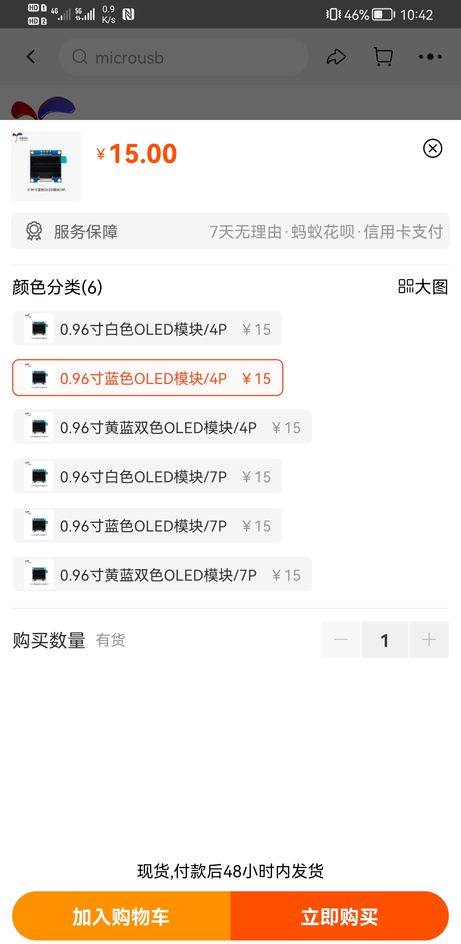
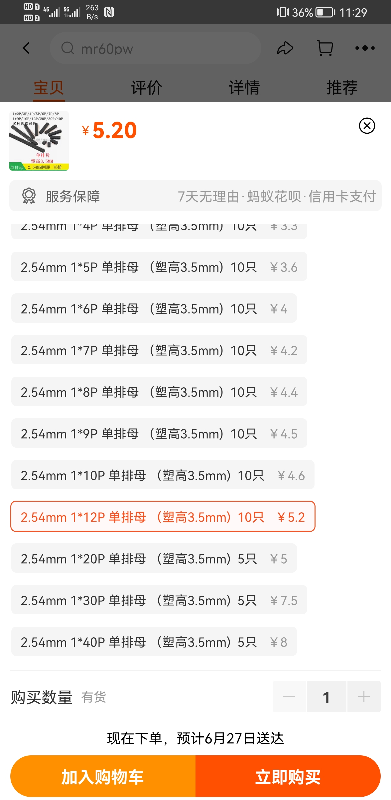
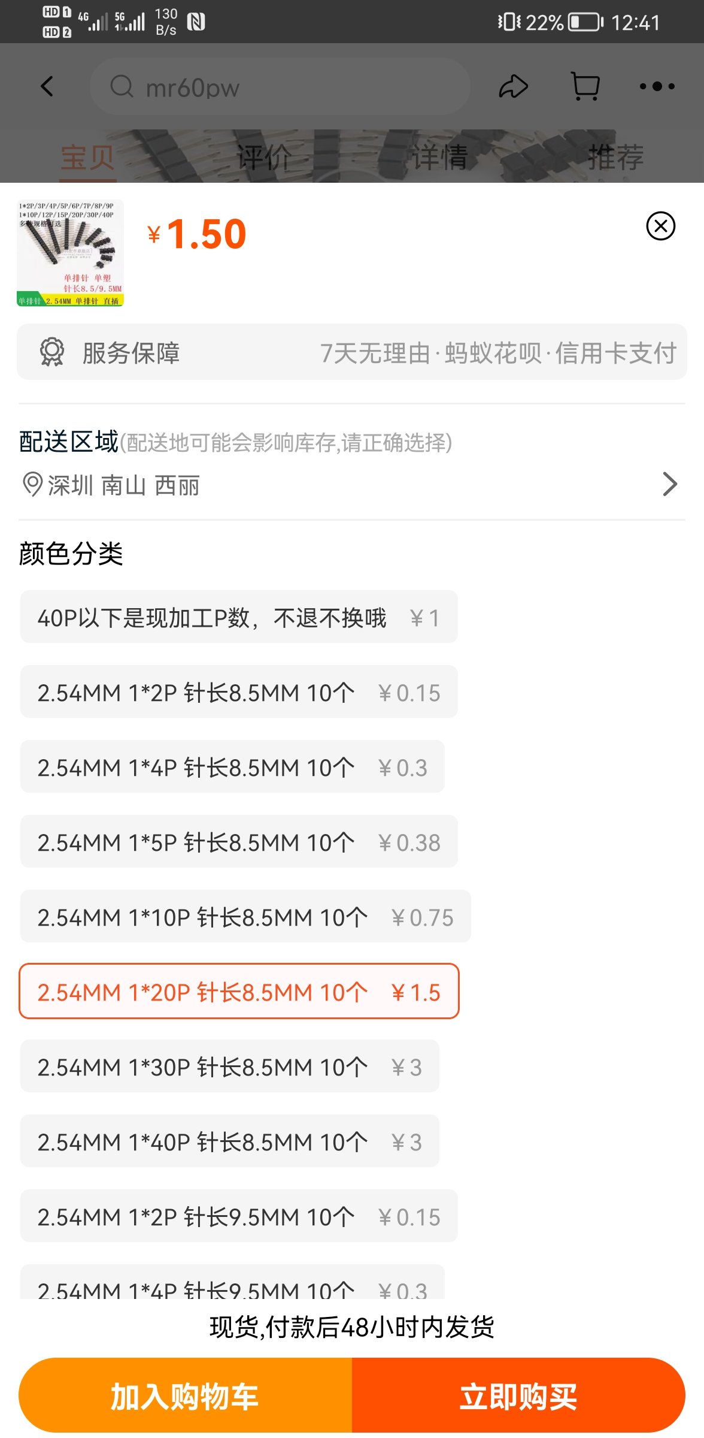
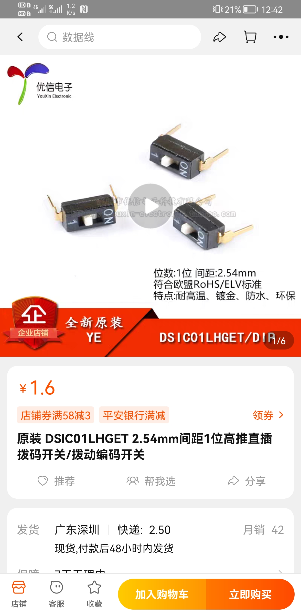
oled屏幕 | 【淘宝】https://m.tb.cn/h.fwcPKOg?tk=Zl9p2ooSfFt「0.96寸OLE显示液晶屏模块 分辨率128*64 SPI/IIC接口SSD1306驱动」 点击链接直接打开
短排母（用于与nanopi连接） | 【淘宝】https://m.tb.cn/h.fwXeu71?tk=Whex2oLUEdQ「2.54MM 单排母 塑高3.5mm 1*2/3/4/5/6/7/8/9/10/12/20/30/40P」 点击链接直接打开
短排针（用于与nanopi连接） | 【淘宝】https://m.tb.cn/h.fD2X4s0?tk=Ud4Z2oLTx7t「2.54MM 单排针 针长8.5MM 9.5MM 1*2P/4P/5P/10P/20P/30/40P 插针」 点击链接直接打开
1pin拨码开关 | 【淘宝】https://m.tb.cn/h.fwXfTJC?tk=Afh52oL6iTZ「原装 DSIC01LHGET 2.54mm间距1位高推直插拨码开关/拨动编码开关」 点击链接直接打开
弯排针 | 2.54mm 随便买
小按键 | 小型正按轻触开关160gf H1.5 | 立创商城 C843684
主芯片 | stm32f205RET6
nanopi duo2

